Метод Гаусса
Решение СЛАУ методом Гаусса

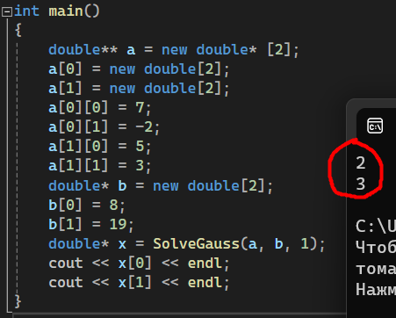
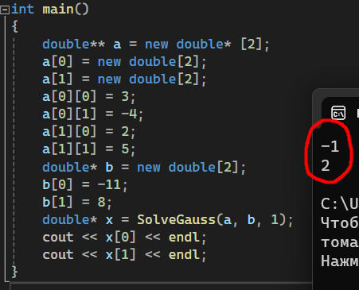
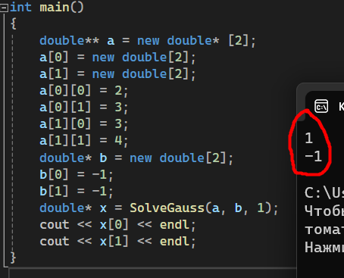
Пример а: |  |  | Пример б: | Пример в:

Время выполнения
Ускорение
Оценка эффективности и ускорения

1000
Потоки | Время | Ускорение
1 | 0.305477 | 1
3 | 0.272159 | 1.1224210847
4 | 0.18978 | 1.609637475

Время выполнения
Ускорение
3000
Потоки | Время | Ускорение
1 | 7.85252 | 1
3 | 5.87792 | 1.3359351607
4 | 5.82935 | 1.3470661394

LU
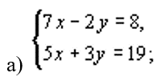
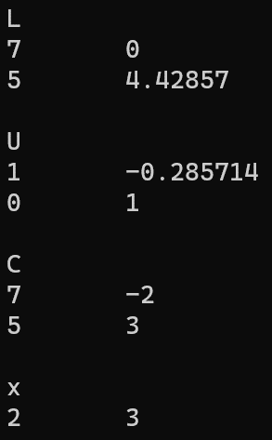
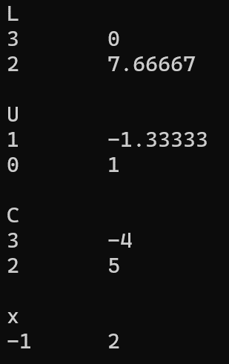
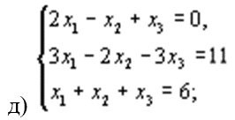
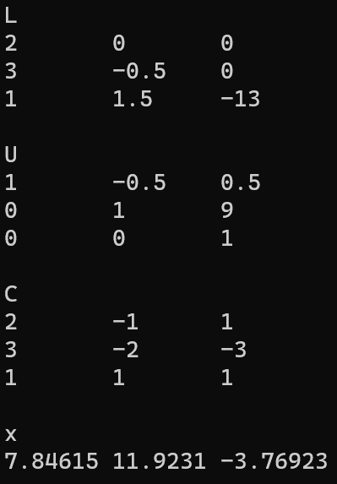
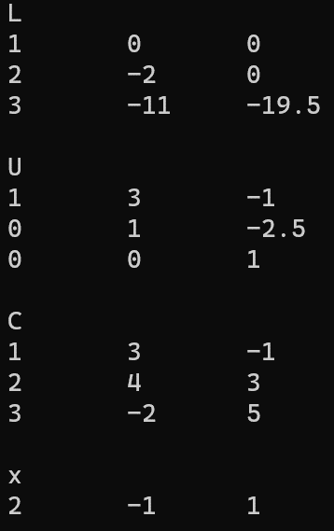
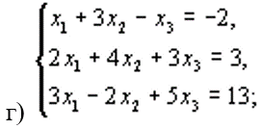
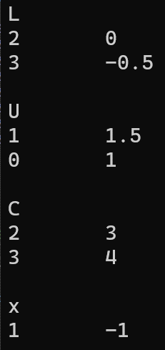
Сравнение матрицы A с матрицей C = L*U

